Баг-репорт
ID | Заголовок | Предусловия | Шаги | ФР | ОР | Окружение | Артефакты | Критичность
1 | Невыполнение параметров фильтра с доставкой на сайте Onliner.by | Зайти на сайт https://www.onliner.by/ | 1. В меню разделов выбрать "Каталог" 2. Выбрать подраздел "Электроника" 3. Выбрать подраздел "Мобильные телефоны и аксесуары" 4. Выбрать "смартфоны" 5. Проставить чек-бокс "С доставкой по Беларуси" 6. Выбрать первый мобильный телефон из списка, например "Смартфон HONOR 50 8GB/128GB (изумрудно-зеленый)" 7. Выбрать вкладку "Предложения продавцов" 8. Осуществить скролл вниз страницы 9. Нажать "Показать еще 15 предложений" 10. Осуществить скролл вниз до магазина "Электросила" | Магазин доставку выбранного товара не осуществляет | Магазин осуществляет доставку выбранного товара | Windows 10 Pro 20H2, Chrome Версия 97.0.4692.71 |  | средняя

ID | Заголовок | Предусловия | Шаги | ФР | ОР | Окружение | Артефакты | Критичность
2 | Возможность ввода отрицательных чисел в фильтре (поля для ввода) на сайте Onliner.by | Зайти на сайт https://www.onliner.by/ | 1. В главном меню выбрать раздел "Каталог" 2. Выбрать подраздел "Электроника" 3. Выбрать подраздел "Мобильные телефоны и аксесуары" 4. Нажать на кнопку смартфоны 5. В фильтре выбрать поле ввода значений (например "Минимальная цена в предложениях магазинов") 6. Ввести любое число со знаком "-" | число введено, предупреждение о некоректности ввода отсутствует | Число ввести невозможно | Windows 10 Pro 20H2, Chrome Версия 97.0.4692.71 | 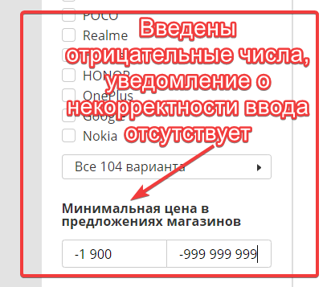 | средняя

ID | Заголовок | Предусловия | Шаги | ФР | ОР | Окружение | Артефакты | Критичность
3 | Фильтр сайта Onliner.by не отображает самые новые товары в начале списка | Зайти на сайт https://www.onliner.by/ | 1. В главном меню выбрать раздел "Каталог" 2. Выбрать подраздел "Электроника" 3. Выбрать подраздел "Мобильные телефоны и аксесуары" 4. Нажать на кнопку смартфоны 5. В фильтре проставить чек-бокс "Новинки" 6. Выбрать сортировку в выпадающем списке "Новые" | в начале списка идут товары 2021 года выпуска | в начале списка идут товары 2022 года выпуска | Windows 10 Pro 20H2, Chrome Версия 97.0.4692.71 |  | средняя

